상품제안서
직사각형8호 1단 송학보석함 | 상품코드: S38464

 |  |  |  |  |  |  | 02-713-8555 | www.synergygift.co.kr
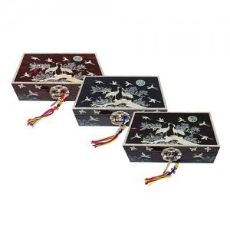

【상세/제작정보】

【인쇄/포장옵션】 | 실크 / 포장지포장

【공급단가】 | 수량 | 10~ | 50~ | 100~ | 300~ | 500~
*VAT별도 | 단가 | 81,250원 | 79,950원 | 78,000원 | 76,050원 | 74,750원

【상품 URL】 | https://www.synergygift.co.kr:443/src/goods_detail.php?gdno=38464

